이진희
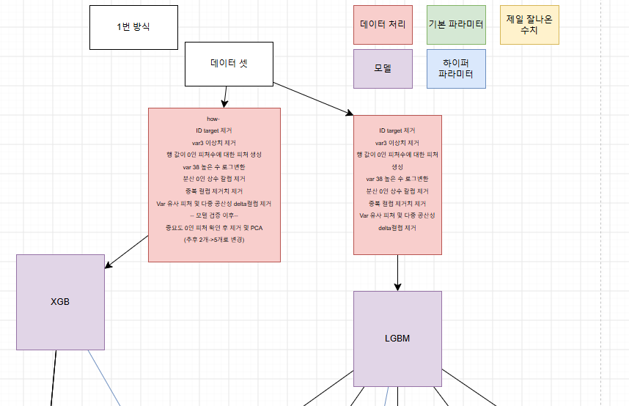
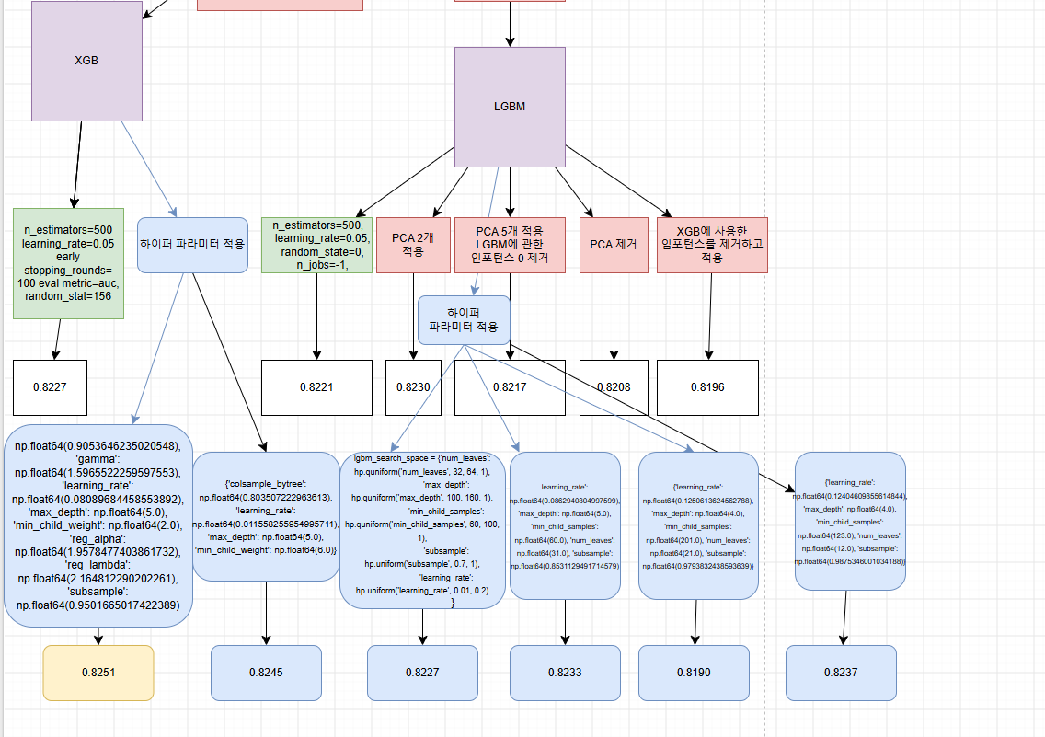
이진희

진행 단계 | 진행 과정 | 진행 결과 | 진행 효과 | 피드백
협업 사전 내용 | 회의 | 회의를 통해서 역할 분담. 진행 | 캐글분석 역할 분담, 단계별로 어떻게 해야할지 설계 | 양질의 데이터를 뽑기위해 많은 데이터를 분업으로 뽑아오는 작업 진행. 역할 분담으로, 역할이 편중된 부분을 미리 방지함. 각자 따로 쓰는 변수명을 하나로 통일(X_features, y_labels, train_df,test_df)
전처리 단계 | ID - TARGET 제거 | 필요없는피처 제거 및 답 분리 | 불필요한 피처를 제거했다. | ID의 경우, 식별의의미만 가졌기 때문에, 필요없다고 판단, 제거하였고, TARGET의 경우 LABEL로 따로 분리하여 진행하였다.
전처리 단계 | 행 값이 0인 피처수를 종합한 행 생성 | 고객만족도에서 0이 많은 사람들이 대부분 불만인 경우가 있음을 체크 | 0이 많은 부분들에 대해서 한번 보고갈 수 있었음. 생각보다 많은 0이 있었고, 이를 구분짓는데 중요한 역할을 함. | 용우님의 의견으로 인해서(+ 캐글에 있는 데이터 분석) 만족도에 있어서, 0이 많은 것이 불만으로 이어질 수밖에 없다는 데이터의 특성을 좀 더 이해할 수 있게 됨. X_features['n0'] = (X_features == 0).sum(axis=1) 를 활용함.
전처리 단계 | 상수 feature 제거. | 한 feature에 같은 value인 값들을 제거할 수 있다. | 제거를 함으로써, 불필요한 조회를 없앨 수 있고PCA를 했을 때, 그에 대한 영향을 최소화 시키기 위해서 의미없는 데이터인 상수 feature를 제거했다. | 두가지 방법이 있었음. from sklearn.feature_selection import VarianceThreshold sel = VarianceThreshold(threshold=0) 해당 함수를 이용하는 방법 (threshold)수치를 통해서 영향이 없는 데이터를 더 없앨 수 있지만, 다른 방법이 좀 더 유효했다.(nd.array로 처리 되어서 df때 존재했던 column명들이 사라지는 현상 존재) zero_var_cols = [col for col in X_features.columns if X_features[col].nunique() == 1] X_features.drop(columns=zero_var_cols, inplace=True) print(f"1) 제거된 상수 컬럼 수: {len(zero_var_cols)}") 를 통해서 제거
전처리 단계 | 중복 feature 제거. | 중복된 value가 들어가 있는 feature들을 제거한다. | 중복된 feature를 제거하는 이유는, 데이터를 아낌도 있지만, 중복된 feature가 나중에 PCA나 통계에 부정적인 영향을 끼칠 수 있기에, 이를 통해 학습에 지장이 갈 수 있기 때문에 제거해야 했다. | 중복된 피처 또한 은근 영향이 있었고, 많은 캐글에서도 이를 지웠다. 이를 지우는 것만이 정답은 아닐 수 있어도, 추후 PCA나, 수월한 작업을 위해서 반드시 해야하만 하는 다이어트라고 생각한다. dup_cols = X_features.T.duplicated() dup_col_names = X_features.columns[dup_cols].tolist() X_features.drop(columns=dup_col_names, inplace=True) print(f"2) 제거된 중복 컬럼 수: {len(dup_col_names)}")
전처리 단계 | VAR 3 이상치 제거 | VAR에 이상치인 -999999가 존재했다. null대신에 존재하는 값이기에, 가장 많은 값이 었던 2로 대체했다. | -999999라는 수치는 데이터에 악영향을 끼칠 수 있다. 실제 평균치나, 표준편차 등에 문제를 끼칠 수 있기 때문에, 수정을 해둬야 할 필요가 있다. | 수업시간에 진행된 내용이었으며, 오히려 이렇게 안했을 때, 높은 결과가 나오기도 했었던 과정이 있었다. 하지만, 설령 결과가 좋게 나온다고 하더라도, 이 결측치는 확실한 결측치이기 때문에, 제일 많은 값이었던 2로 대체하는 것이 좋은 선택이다. X_features['var3'] = X_features['var3'].replace(-999999, 2)
전처리 단계 | VAR 38의 과도편중 제거 | log1p로 진행 로그화로 균형 맞춤 | 상당히 불균형이 심한 데이터 였기에 어느정도 정규분포의 모양새를 갖추기 위해 필요 | 불균형 데이터를 해결하기 위해서 준비해둔 것, 적어도 기울어진 데이터로 왜곡되는 현상을 막기 위해서 진행. 편중된 데이터를 수정하는 경우를 캐글을 통해서 체크하고, 이를 수정하기로 함. X_features['var38'] = np.log1p(X_features['var38'])
전처리 단계 | 추후 데이터 처리 feature_importance_ | XGB 혹은 LGBM으로 돌리고 가장 영향이 없는 것을 체크하고 없애기 | 불필요한 데이터를 제거함으로서, PCA의 성능을높이고, 조회성능을 높이게 하기 위함. | 어떤 칼럼이 영향이 있었는지 체크할 수 있었고, 영향이 없는 칼럼을 없앰으로써, 데이터의 왜곡률을 없애고, 조회성능을 향상시키고자 함. 물론, 이에 대한 부분은 , 특히 XGB에 대해서만 좋은 성능을 냈기 때문에, LGBM, 등 다른 모델에서는 사용하지 못했다
전처리 단계 | PCA 진행. | 데이터의 잠재점을 추가함으로 더 좋은 조회성능을 만들기 위함. | PCA를 통해서 전용 행을 추가해서 학습에 있어서좀더 정답에 가까울 수 있게끔 칼럼에 추가함. | 칼럼들의 통합데이터를 통해서 보이지 않는 성능을 끌어내서, 이를 학습시키고자 함. PCA가 2개보다 5개가 좀 더 높은 수치가 나오긴함. 하지만 데이터에 따라서 2개가 더 좋은 효율을 올리기도 함. 그안에 어떤 데이터가 있는지에 따라서 달라지는 것으로 예상
전처리 데이터 선정 | 팀원들과 토의를 통해서main으로 진행할 데이터 선정 | 각 비슷한 데이터 처리를 했지만 그럼에도 같이 진행하는 사람들 중에서 잘한 사람들을 따라 진행함. | 데이터의 통일성을 활용하기 위해서 모델진행을 분담할 수 있기 위한 기반 마련 | 전처리한 데이터에 대한 결산 진행.
모델선정 단계 | XGB? LGBM? LR? GBM? random forest? | 어떤 것이 가장 높은 수치로 학습해주는 모델인지 선정 | 각자가 모델의 역할을 맡아서 진행 | 같은 데이터로 각자 다른 모델로 진행하고, 일부인원은 같은 모델로 다른 데이터로 진행하며 최적의 데이터를 찾아내는 연습을 함.
모델 선정 단계 | XGB | 임포턴스 없이 진행하면 어느수치 나오는지 체크 | 생각보다 낮은 수치로 진행됨.0.8227 | 중요도와 PCA가 정말 중요하게 작용된다는 사실을 느낄 수 있었음.
모델선정 단계 | LGBM | 원래 데이터 그대로 진행함. | 지나치게 낮은 수치로 진행됨.0.8221 | XGB했던 자료 그대로 사용이 어렵다는 것을 알게 됨. 데이터 전처리함.
모델선정단계 | LGBM- 데이터조정 | LGBM으로 임포턴스 제작 후, PCA 5개 생성 | 이전 수치보다 낮은 수치로 진행 0.8217 | 모든 LGBM이 PCA와 연관이 없다고 할 수는 없지만, 이 데이터를 통해 PCA가 만능은 아니며, 때로는 그것을 방해할 수 있다는 것을 인지
모델선정단계 | LGBM- 데이터조정 | PCA 2개 생성 | 수치가 개선이 됨.0.8230 | 따로 임포턴스하지 않은 상태에서 PCA 2개로 진행, 가장 큰 효율로 생각함.
모델선정단계 | LGBM- 데이터조정 | PCA 제거 | 수치0.8208 | PCA가 없는 것이 오히려 수치에 악영향을 끼칠 수 있음.
하이퍼 파라미터 | LGBM- 하이퍼 파라미터 조정 | num_leaves,max_depth,min_child_samples,subsample,learning_rate 조정 | 수치 0.8227 | 수치가 0.8227인 이유는 아무래도 max depth를 100~160으로 지정해서 그런것으로 추정, 낮춰서 조정해보기로
하이퍼 파라미터 | LGBM- 하이퍼 파라미터 조정 | num_leaves,max_depth,min_child_samples,subsample,learning_rate 수치 재조정 | 수치0.8233 , 0.8190, 0.8237 | 조건에 따라서 계속 AUC점수가 바뀜. 계속해서 가까이있는 범위를 넓혀보고 조정하여, 하이퍼 파라미터 찾기 진행
하이퍼 파라미터 | XGP 하이퍼 파라미터 조정 | colsample_bytree', 'learning_rate','max_depth','min_child_weight': 조정 | 수치 0.8245 | 계속해서 수치가 개선되는 현상, 이어서, 다른 파라미터를 추가해보기로 함.
하이퍼 파라미터 | XGP 하이퍼 파라미터 조정 | colsample_bytree', 'gamma':,'learning_rate':, 'max_depth' 'min_child_weight' 'reg_alpha': 'reg_lambda': 'subsample': 조정 | 수치 0.8251(신기록 | 이렇게 넓게 수치를 확인하면 할수록 맞출 수 있음을 체크할 수 있음. 욕심내서, 이를 좀 더 세밀하게 작업해보기로함.
하이퍼 파라미터 | XGP 하이퍼 파라미터 조정 | colsample_bytree', 'gamma':,'learning_rate':, 'max_depth' 'min_child_weight' 'reg_alpha': 'reg_lambda': 'subsample': 조정 | 약 5시간 돌려서 나온 결과를 집계해본 결과 0.8247이 나옴. 오히려 낮은 수치 대체 왜? | 좀더 횟수를 높이고 숫자를 조정했는데, 오히려 낮은 수치가 나왔다. 왜 그런지는 살펴볼 필요가 있다고 생각한다. | (n_estimators=1000, learning_rate=round(0.1388590465213671, 5), max_depth=5, min_child_weight=6, early_stopping_rounds=100, eval_metric="auc",gamma=0.9274165460731112,subsample=0.9676205936982302, reg_alpha=0.7856183692190426,reg_lambda=3.821155642978947, colsample_bytree=round(0.7326425043432427, 5) )
하이퍼 파라미터 | XGP 하이퍼 파라미터 조정 | colsample_bytree', 'gamma':,'learning_rate':, 'max_depth' 'min_child_weight' 'reg_alpha': 'reg_lambda': 'subsample': 조정 | 0.8255 됐음. 맥스 depth를 줄이니까 가능함. | 맥스 뎁스를 1줄이니 더 좋은 결과가 나왔다., | (n_estimators=1000, learning_rate=round(0.1388590465213671, 5), max_depth=4, min_child_weight=6, early_stopping_rounds=100, eval_metric="auc",gamma=0.9274165460731112,subsample=0.9676205936982302, reg_alpha=0.7856183692190426,reg_lambda=3.821155642978947, colsample_bytree=round(0.7326425043432427, 5) )

총합 피드백 |  |  | 우리는 좀더 세밀한 데이터를 위해서 테스트와 트레인을 스플릿 할 때, stratify=y_labels, stratify=y_train, 을 활용했다. 그래서 비록 낮은 수치가 나왔지만, 그 과정에서 상당히 얻은 게 있다고 생각한다. 데이터 전처리를 정확히 보고, 어떤 것을 해야할지에 대한 체크부터 시작해서, 데이터를 학습후에 어떻게 해야할지, 그리고 모델을 선정하여 작업하는 방법, 그리고 하이퍼파라미터를 계속해서 시도하고 정하는 과정까지 만들었다. 이 과정이 연습과정이었을지언정, 충분히 실전으로 활용이 가능하게끔. 팀원들과 함께하는 기분이 들어서 좋았다.

